01
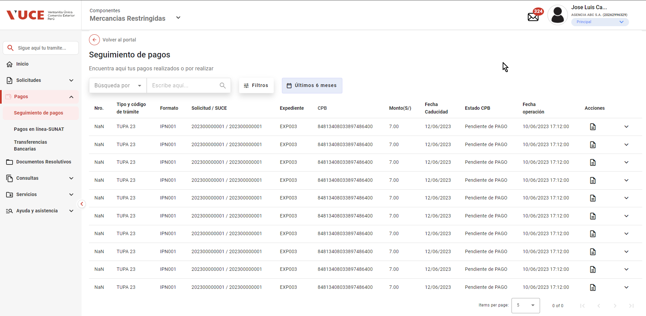
PASO 01: ngresar a la página del Portal Administrado con rol autorizador

https://landing-test.vuce.gob.pe/mr2/mr2-ui/

El sistema muestra pantalla principal de Componente MR

PASO 02: Seleccionar la opción Pagos del menú lateral

El sistema muestra sub menu Seguimiento de Pagos
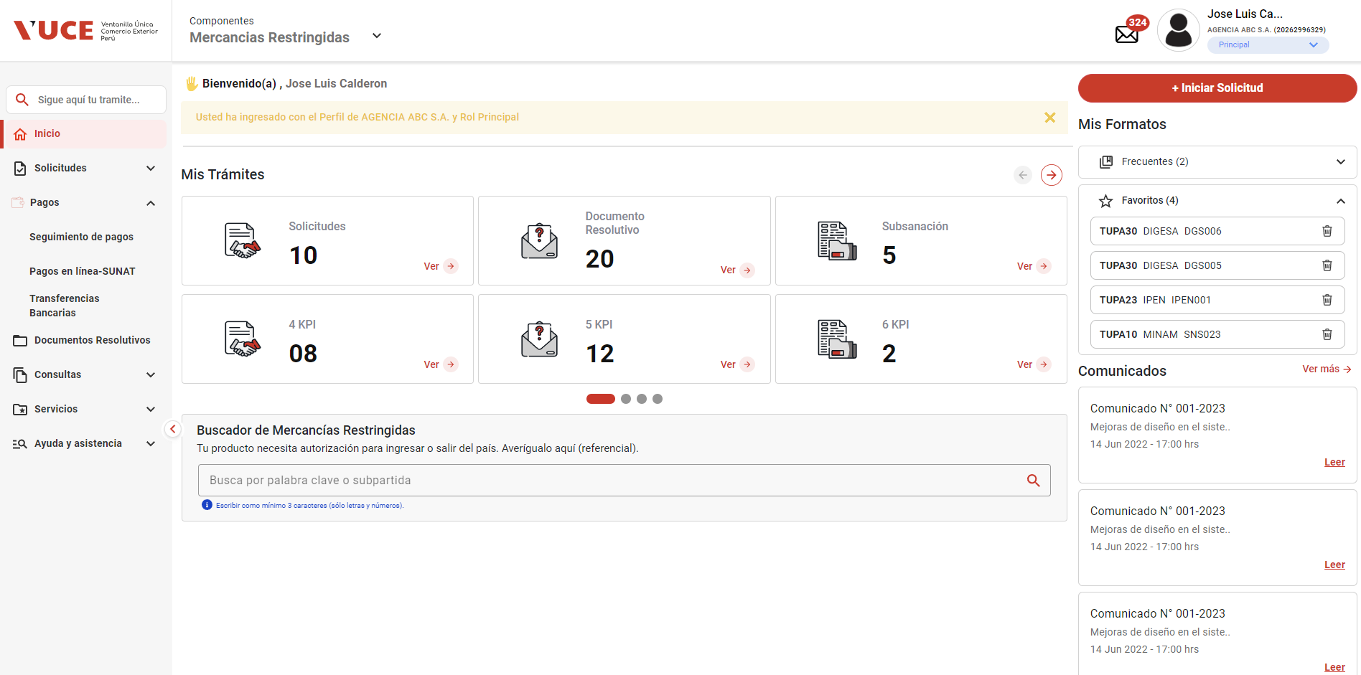

PASO 03: Seleccionar sub menu Seguimiento de Pagos

El sistema muestra pantalla Bandeja de Pagos

03
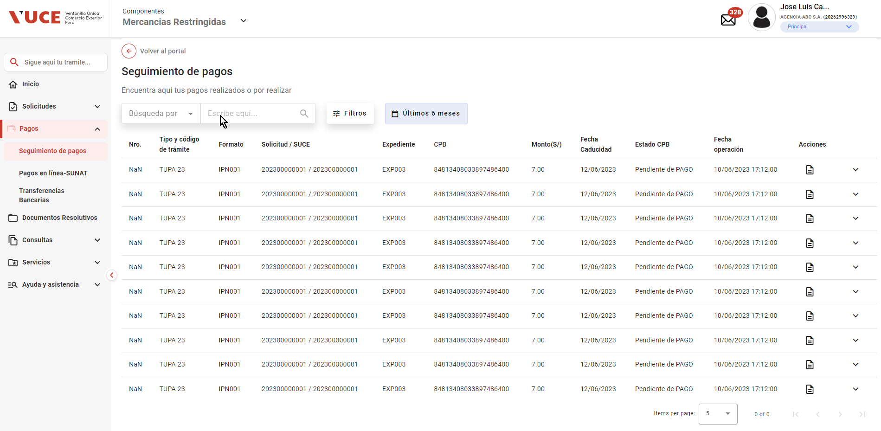
PASO 01: ngresar a la página del Portal Administrado con rol autorizador

https://landing-test.vuce.gob.pe/mr2/mr2-ui/

El sistema muestra pantalla principal de Componente MR

PASO 02: Seleccionar la opción Pagos del menú lateral

El sistema muestra sub menu Seguimiento de Pagos

PASO 03: Seleccionar sub menu Seguimiento de Pagos

El sistema muestra pantalla Bandeja de Pagos

PASO 03: Clic en Lista desplegable filtro “Búsqueda por”

El sistema contrae la lista desplegable y se muestran deshabilitadas la caja de texto y el ícono “Buscar”

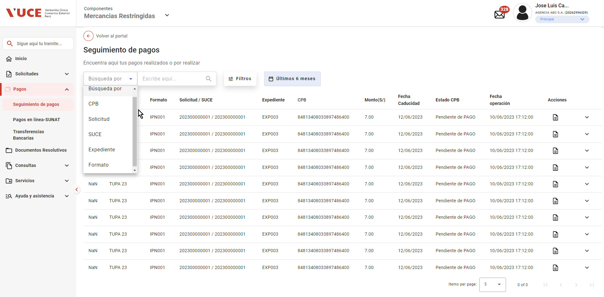

El sistema contrae la lista desplegable y se muestran deshabilitadas la caja de texto y el ícono “Buscar”

04
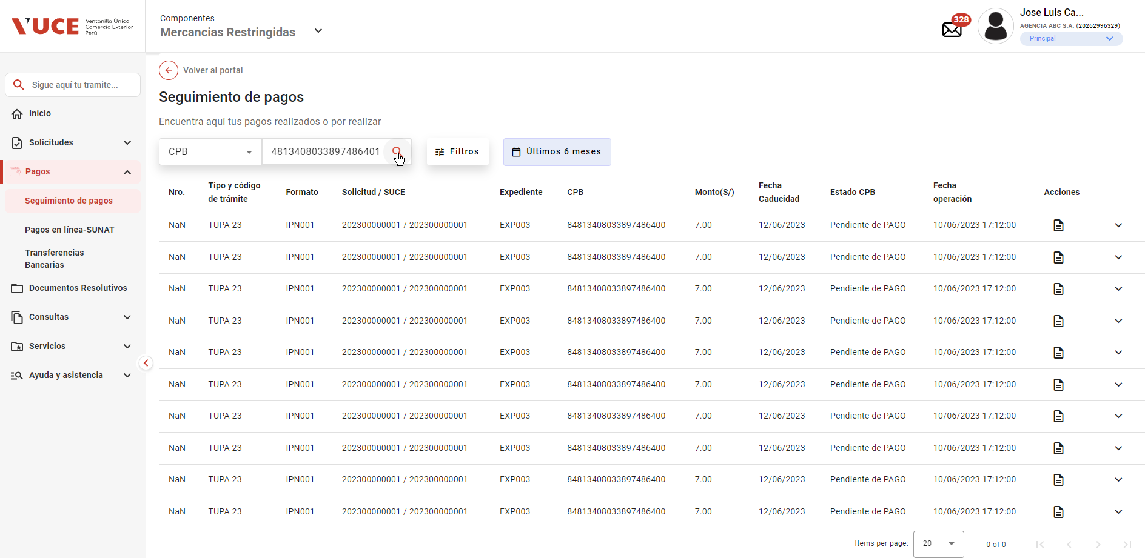
PASO 01: ngresar a la página del Portal Administrado con rol autorizador

https://landing-test.vuce.gob.pe/mr2/mr2-ui/

El sistema muestra pantalla principal de Componente MR

PASO 02: Seleccionar la opción Pagos del menú lateral

El sistema muestra sub menu Seguimiento de Pagos

PASO 03: Seleccionar sub menu Seguimiento de Pagos

El sistema muestra pantalla Bandeja de Pagos

PASO 03: Clic en Lista desplegable filtro “Búsqueda por”

El sistema contrae la lista desplegable y se muestran deshabilitadas la caja de texto y el ícono “Buscar”

PASO 04: Seleccionar CPB
El sistema habilita una caja de texto que permite ingresar valores.



PASO 05: Ingresar valores numericos que debe ser de 18 digitos
El sistema valida la longitud de texto ingresado y habilita el botón “Buscar”
 | está permitiendo el ingreso más de 18 digitos

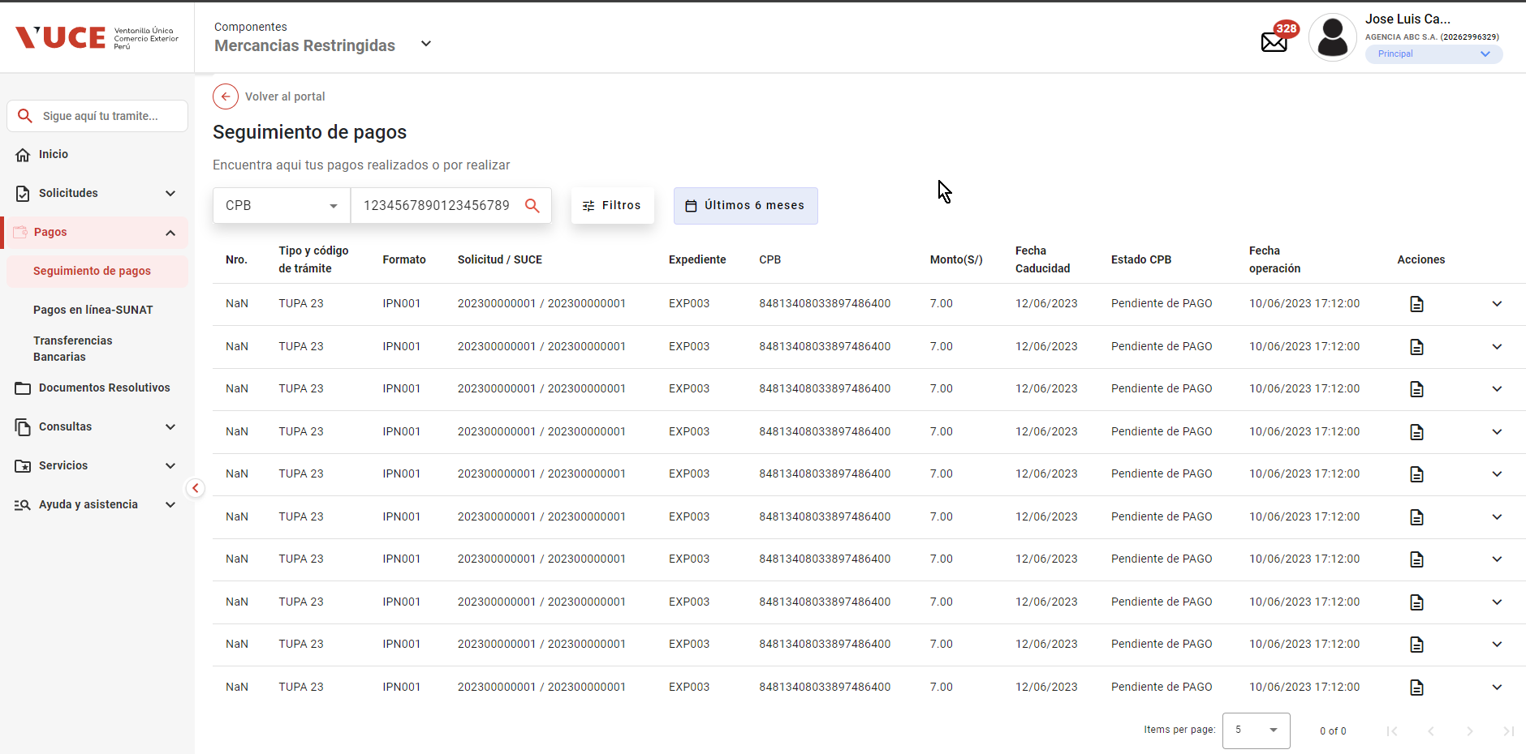

PASO 06: Clic en Botón buscar
Se observa que los digitos de CPB SUPERAN LOS 18 digitos

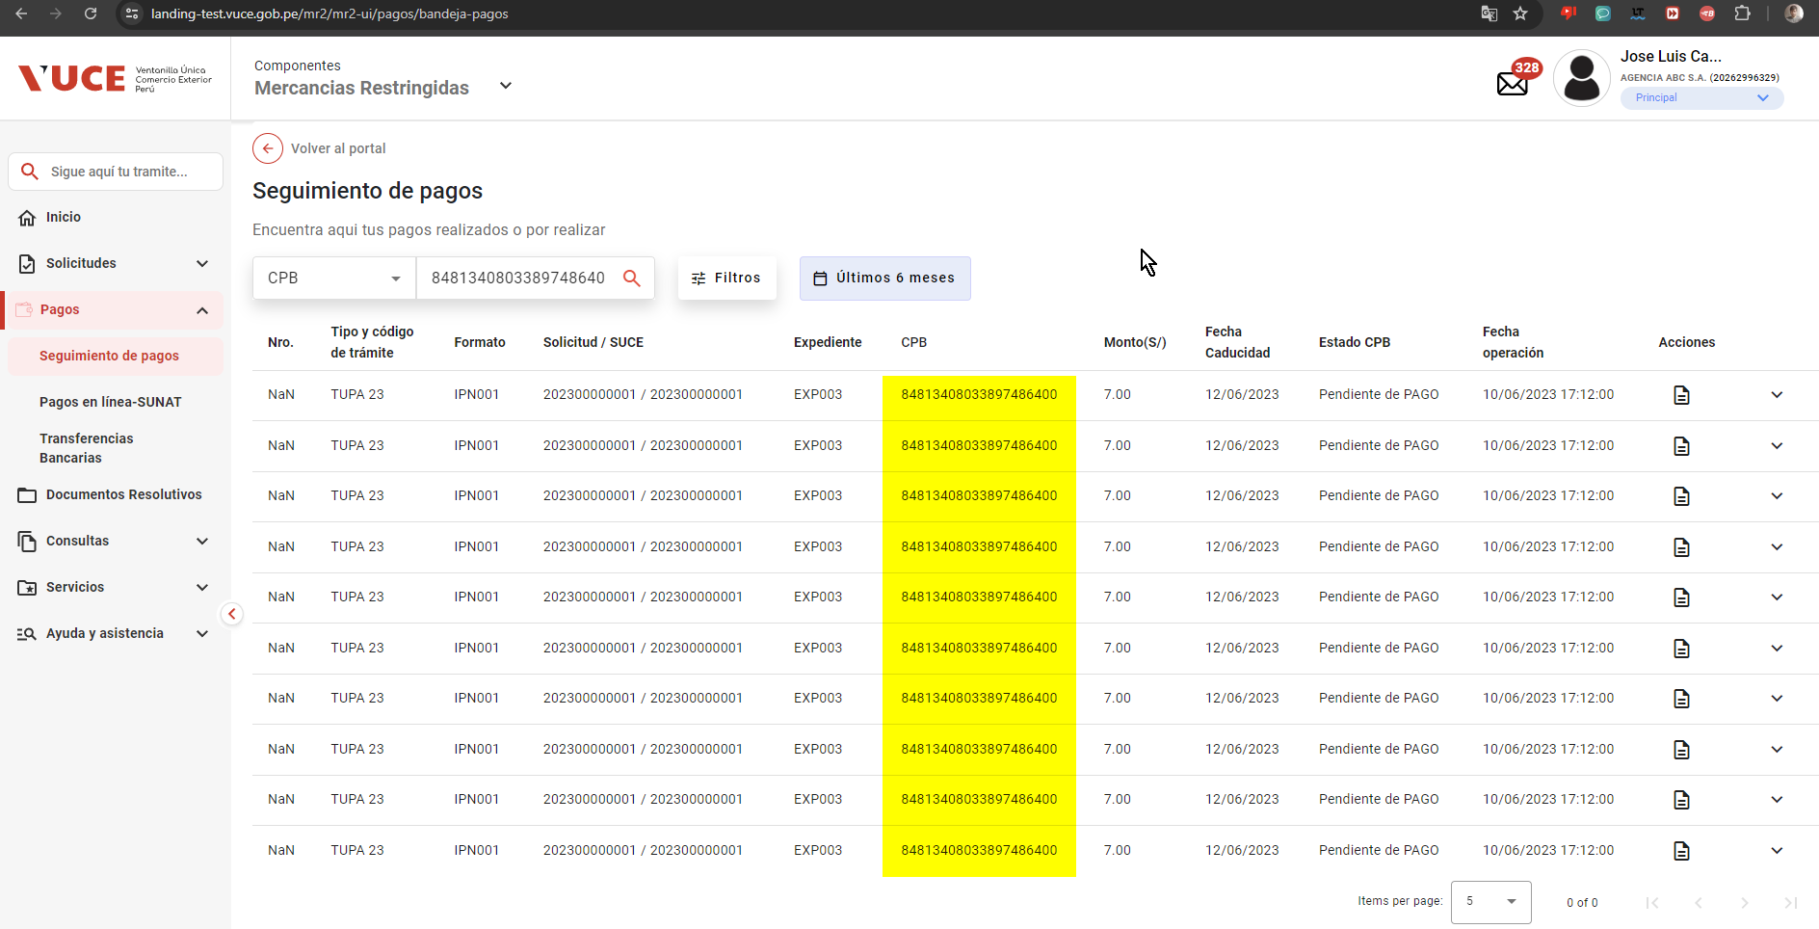

CUANDO SE INGRESA UN CODIGO CPB INCORRECTO, EL SISTEMA SIGUE MOSTRANDO OTROS REGISTROS

06
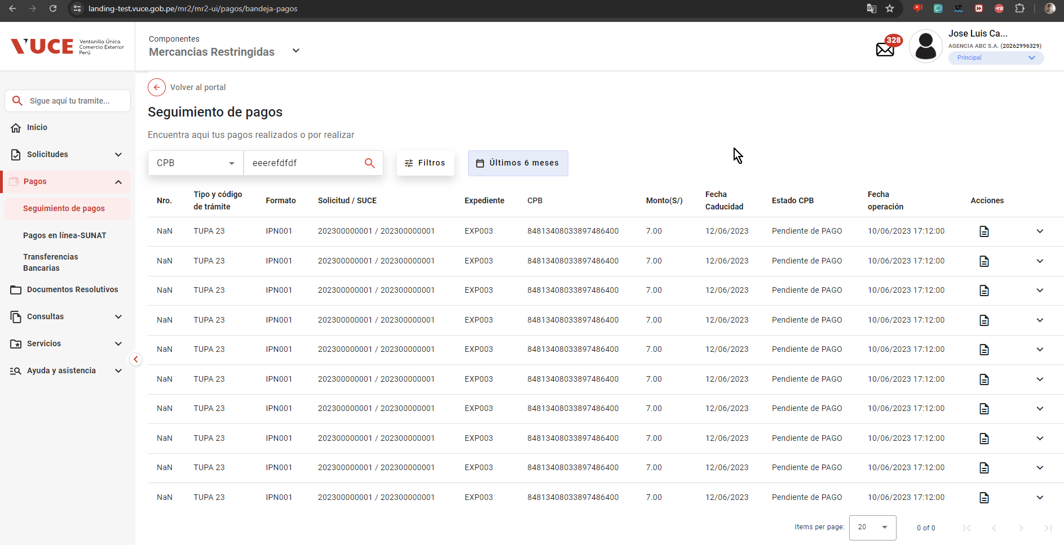
PASO 01: ngresar a la página del Portal Administrado con rol autorizador

https://landing-test.vuce.gob.pe/mr2/mr2-ui/

El sistema muestra pantalla principal de Componente MR

PASO 02: Seleccionar la opción Pagos del menú lateral

El sistema muestra sub menu Seguimiento de Pagos

PASO 03: Seleccionar sub menu Seguimiento de Pagos

El sistema muestra pantalla Bandeja de Pagos

PASO 03: Clic en Lista desplegable filtro “Búsqueda por”

El sistema despliega una lista de valores (CPB, Solicitud, SUCE, Expediente y Formato) y cambia su ícono a flecha abajo.

PASO 04: Seleccionar CPB
El sistema habilita una caja de texto que permite ingresar valores.

PASO 05: Ingresar valores numericos que debe ser de 18 digitos
El sistema borra el carácter ingresado y muestra en la parte inferior del cuadro de texto el mensaje “Solo puede ingresar números”
 | El sistema no está actuando segun lo solicitado en la especificación

07
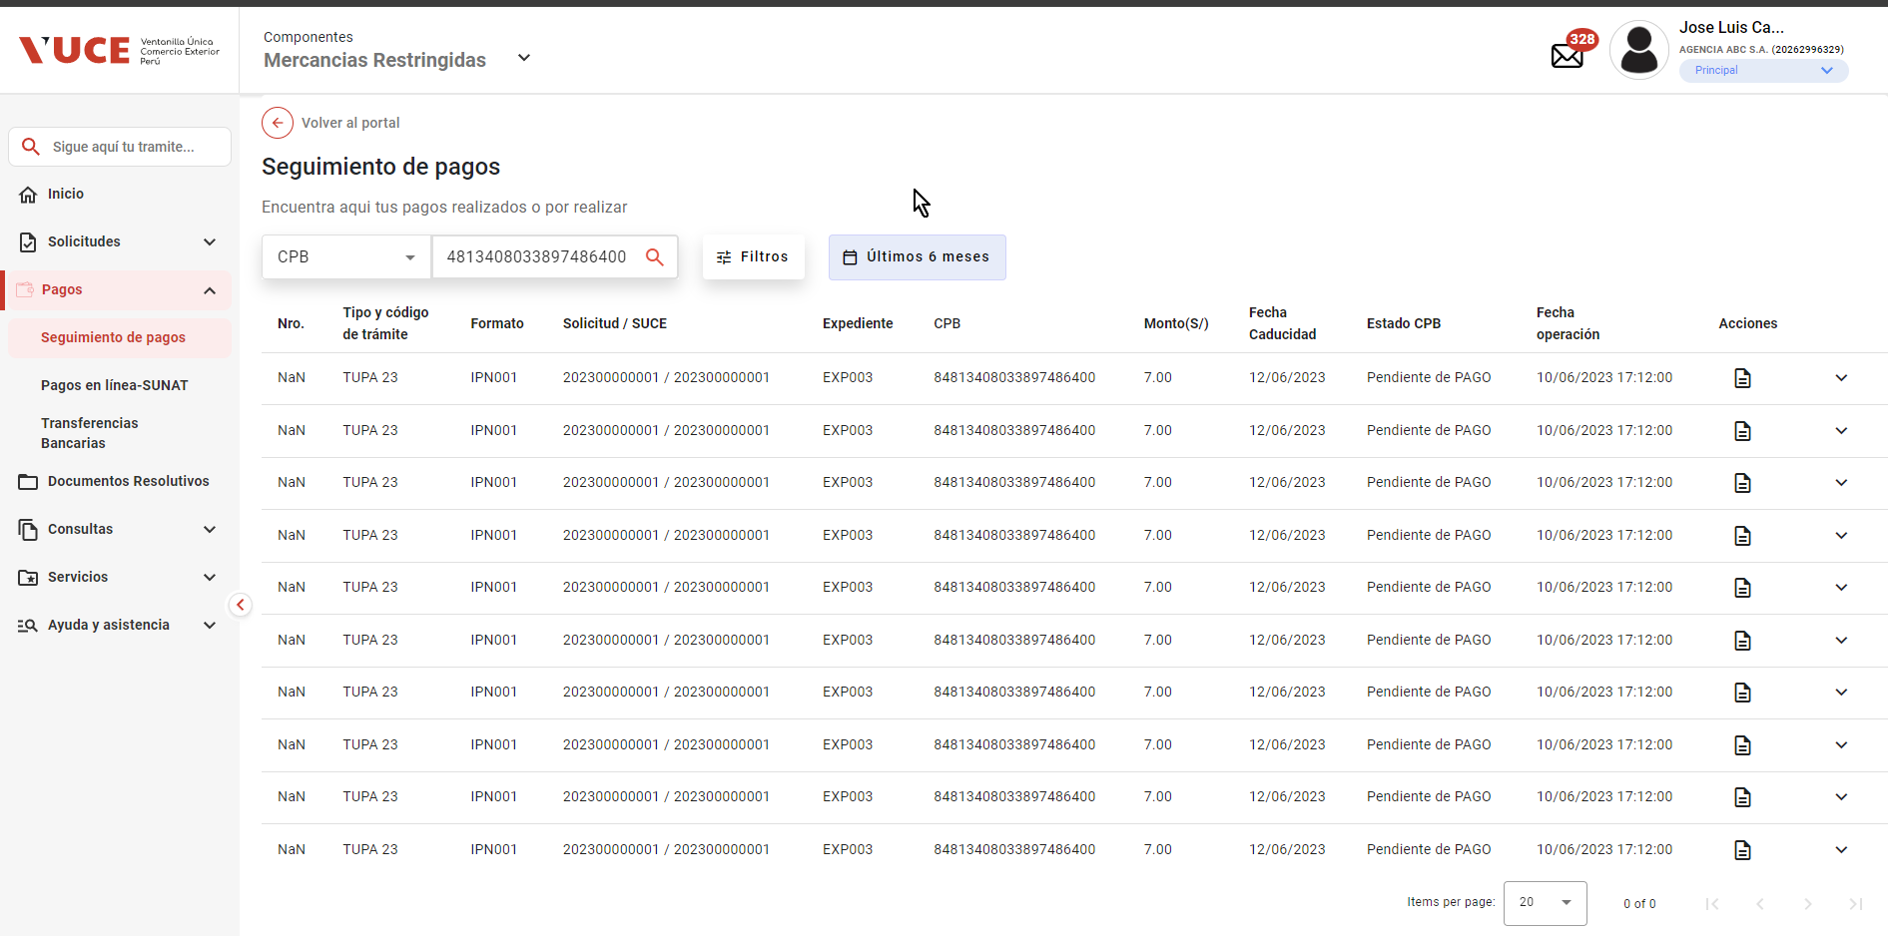
PASO 01: ngresar a la página del Portal Administrado con rol autorizador

https://landing-test.vuce.gob.pe/mr2/mr2-ui/

El sistema muestra pantalla principal de Componente MR

PASO 02: Seleccionar la opción Pagos del menú lateral

El sistema muestra sub menu Seguimiento de Pagos

PASO 03: Seleccionar sub menu Seguimiento de Pagos

El sistema muestra pantalla Bandeja de Pagos

PASO 03: Clic en Lista desplegable filtro “Búsqueda por”

El sistema despliega una lista de valores (CPB, Solicitud, SUCE, Expediente y Formato) y cambia su ícono a flecha abajo.

PASO 04: Seleccionar CPB
El sistema realiza una búsqueda y muestra los resultados en la Grilla, asi mismo la selección y valor registrado permanecen en el control y se cambia el botón “Buscar” por el de “Eliminar”

 | 1

PASO 05: Clic en botón Eliminar

No se halla una sección de eliminar , para cuando se hace una busqueda por CPB

09

PASO 01: ngresar a la página del Portal Administrado con rol autorizador

https://landing-test.vuce.gob.pe/mr2/mr2-ui/

El sistema muestra pantalla principal de Componente MR

PASO 02: Seleccionar la opción Pagos del menú lateral

El sistema muestra sub menu Seguimiento de Pagos

PASO 03: Seleccionar sub menu Seguimiento de Pagos

El sistema muestra pantalla Bandeja de Pagos

PASO 03: Clic en Lista desplegable filtro “Búsqueda por”

El sistema despliega una lista de valores (CPB, Solicitud, SUCE, Expediente y Formato) y cambia su ícono a flecha abajo.

PASO 04: Seleccionar Solicitud
El sistema habilita una caja de texto que permite ingresar valores.

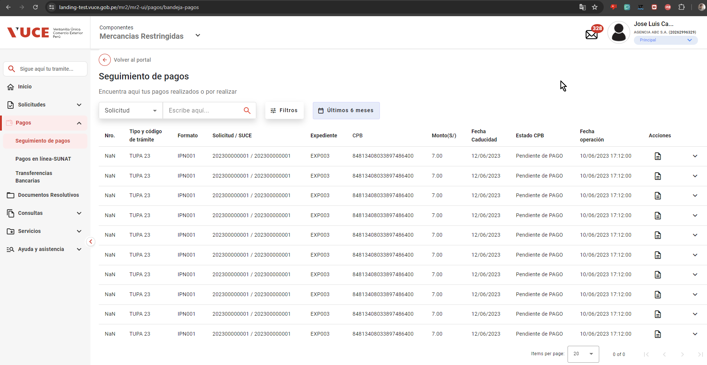

PASO 05: Ingresar valores numericos de 10 digitos
El sistema valida la longitud de texto ingresado y habilita el botón “Buscar”
 | El sisetma está permitiendo el ingreso con más de 10 digitos cuando es solicitud.
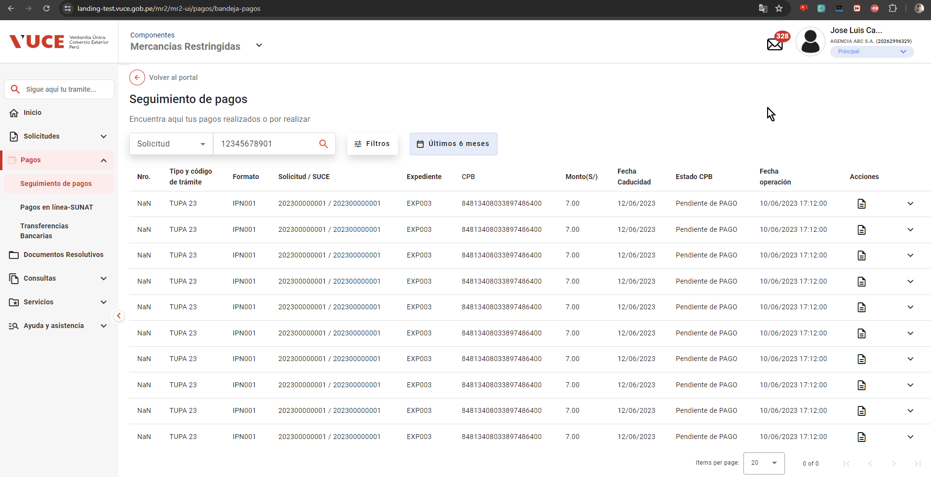

PASO 06: Clic en botón Buscar
El sistema realiza una búsqueda exacta del valor registrado sin tomar en cuenta los valores seleccionados en los Filtros seleccionados ni el Filtro Fecha (Realiza la búsqueda en VUCE 1 y muestra los resultados en la Grilla.
Una vez ejecutada la búsqueda, la selección y valor registrado permanecen en el control y se cambia el botón “Buscar” por el de “Eliminar”

 |  | no se muestra el botón eliminaar, al buscar, como solicitud

10

PASO 01: ngresar a la página del Portal Administrado con rol autorizador

https://landing-test.vuce.gob.pe/mr2/mr2-ui/

El sistema muestra pantalla principal de Componente MR

PASO 02: Seleccionar la opción Pagos del menú lateral

El sistema muestra sub menu Seguimiento de Pagos

PASO 03: Seleccionar sub menu Seguimiento de Pagos

El sistema muestra pantalla Bandeja de Pagos

PASO 03: Clic en Lista desplegable filtro “Búsqueda por”

El sistema despliega una lista de valores (CPB, Solicitud, SUCE, Expediente y Formato) y cambia su ícono a flecha abajo.

PASO 04: Seleccionar Solicitud
El sistema habilita una caja de texto que permite ingresar valores.

PASO 05: Ingresar valores numericos de 12 digitos
El sistema valida la longitud de texto ingresado y habilita el botón “Buscar”
 | el botón buscar se encuentra habilitado desde antes de completar la cantidad de digitos

x
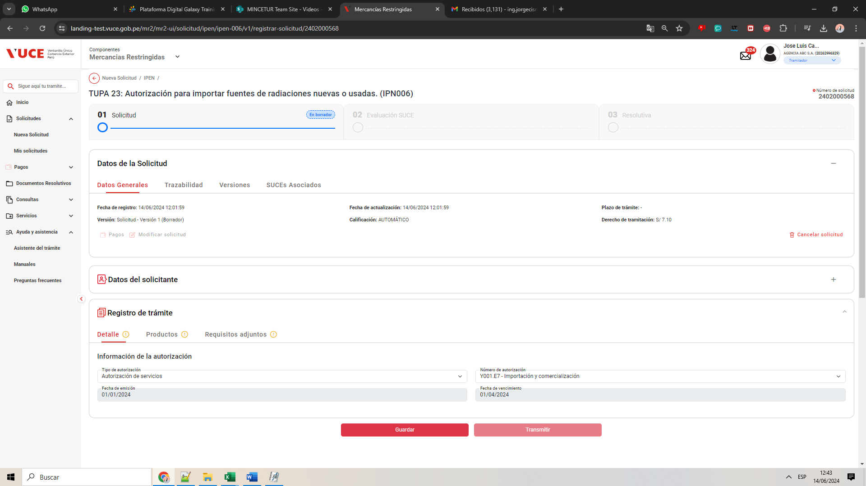
PASO 01: Loguearse como usuario en el sistema con el ROL Tercero: MR.USUARIO.TRAMITADOR

https://landing-test.vuce.gob.pe/mr2/mr2-ui/

El sistema permite el ingreso del Usuario con perfil Tramitador de forma exitosa
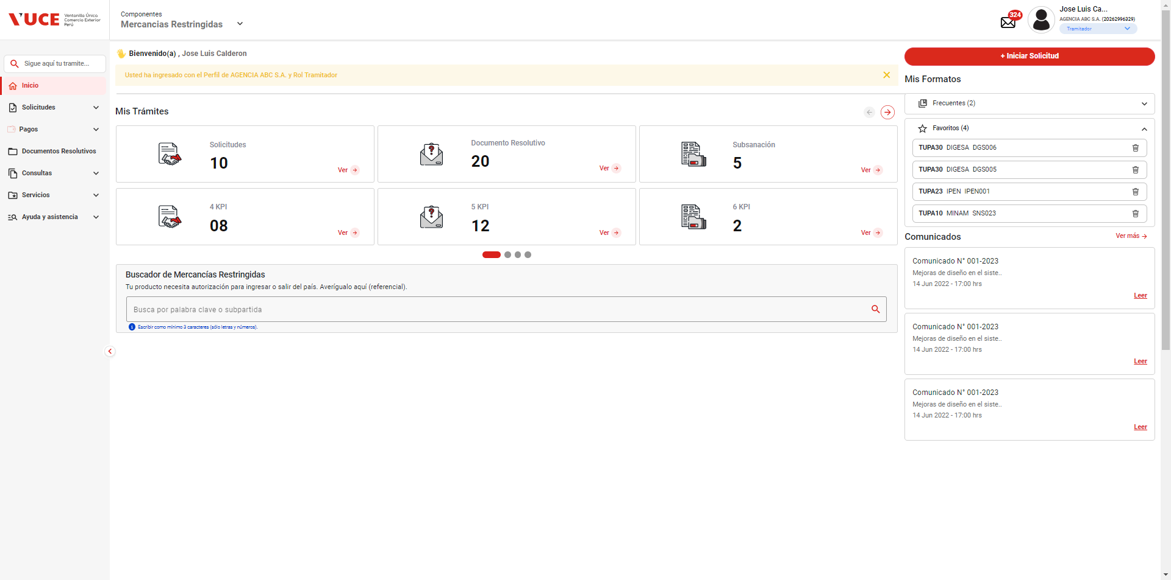

PASO 02: Ingresar en la pantalla “Registro de Trámite”

Se valida exitosamente el ingreso al nueva solicitud desde el menú de Solicitudes --> Nueva solicitud
Se valida exitosamente el ingreso al nueva solicitud desde el boton "Iniciar Solicitud"
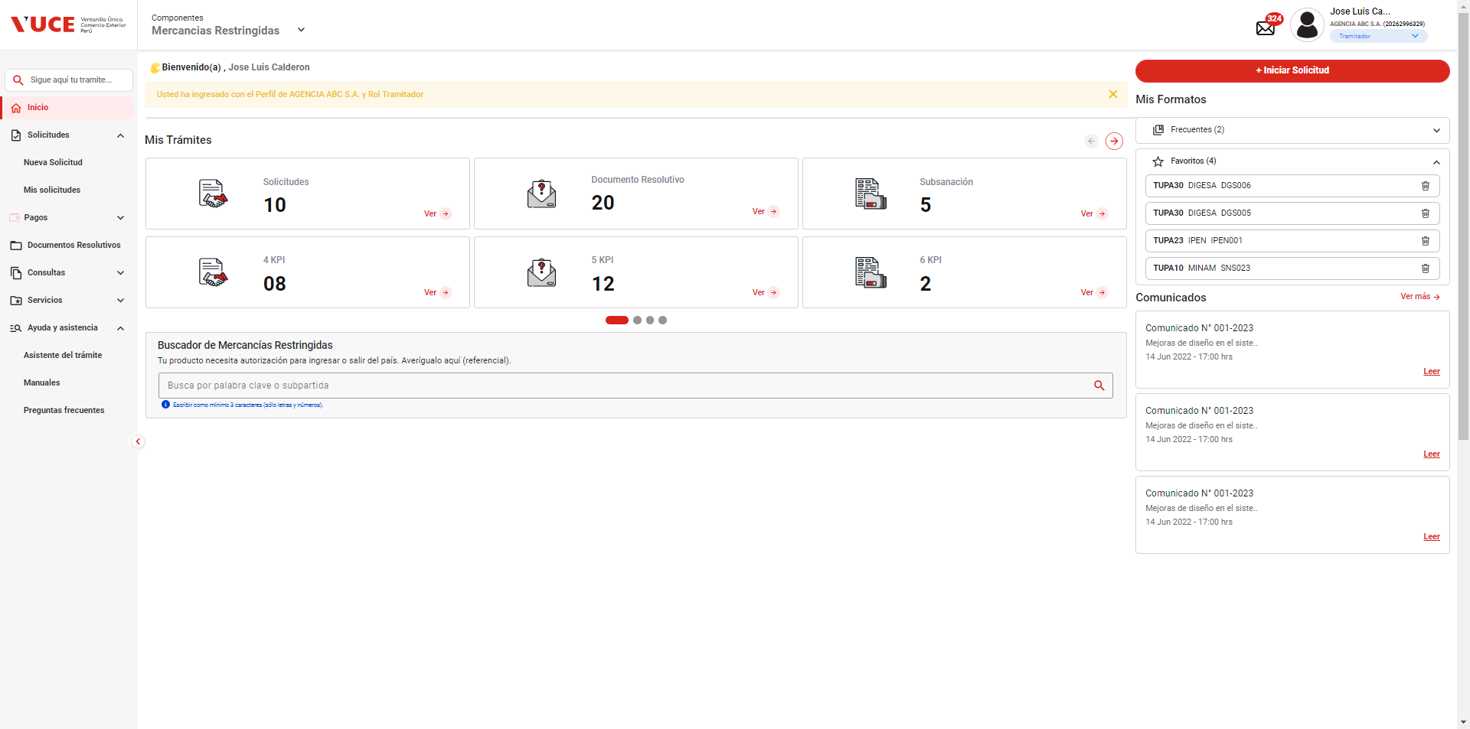

PASO 03: Dirigirse a la pestaña “Entidades”

Se lista todas las entidades disponibles para el sistema:
IPEN, AGN, BNP, DIGEMID, DIGESA, DIRESA TACNA, MINAGRI, MINAM
MINEM, MTC, PRODUC, SANIPES, SENASA, SERFOR, SUCAMEC

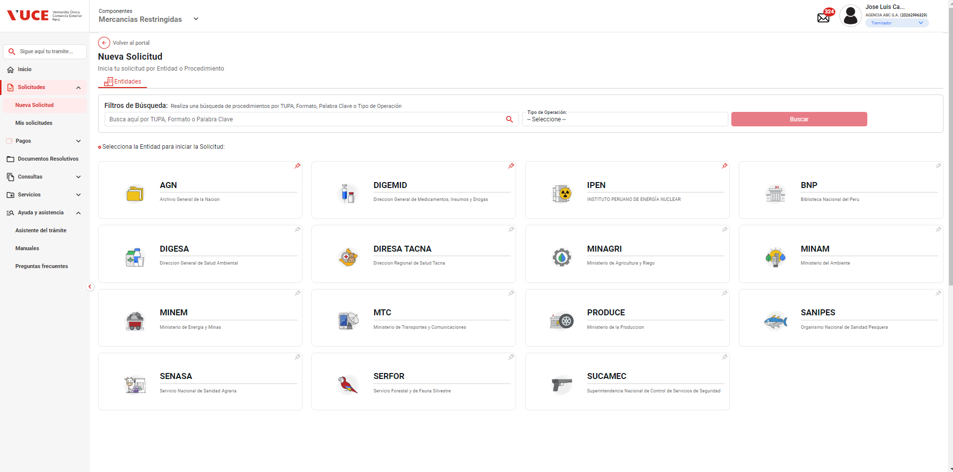

PASO 04: Seleccionar una entidad (IPEN)

Al seleccionar la entidad IPEN, se muestra el listado de los TUPA relacionado a la entidad, aquellas tupas el icono de estrella resaltada son tupas de carácter favorito.

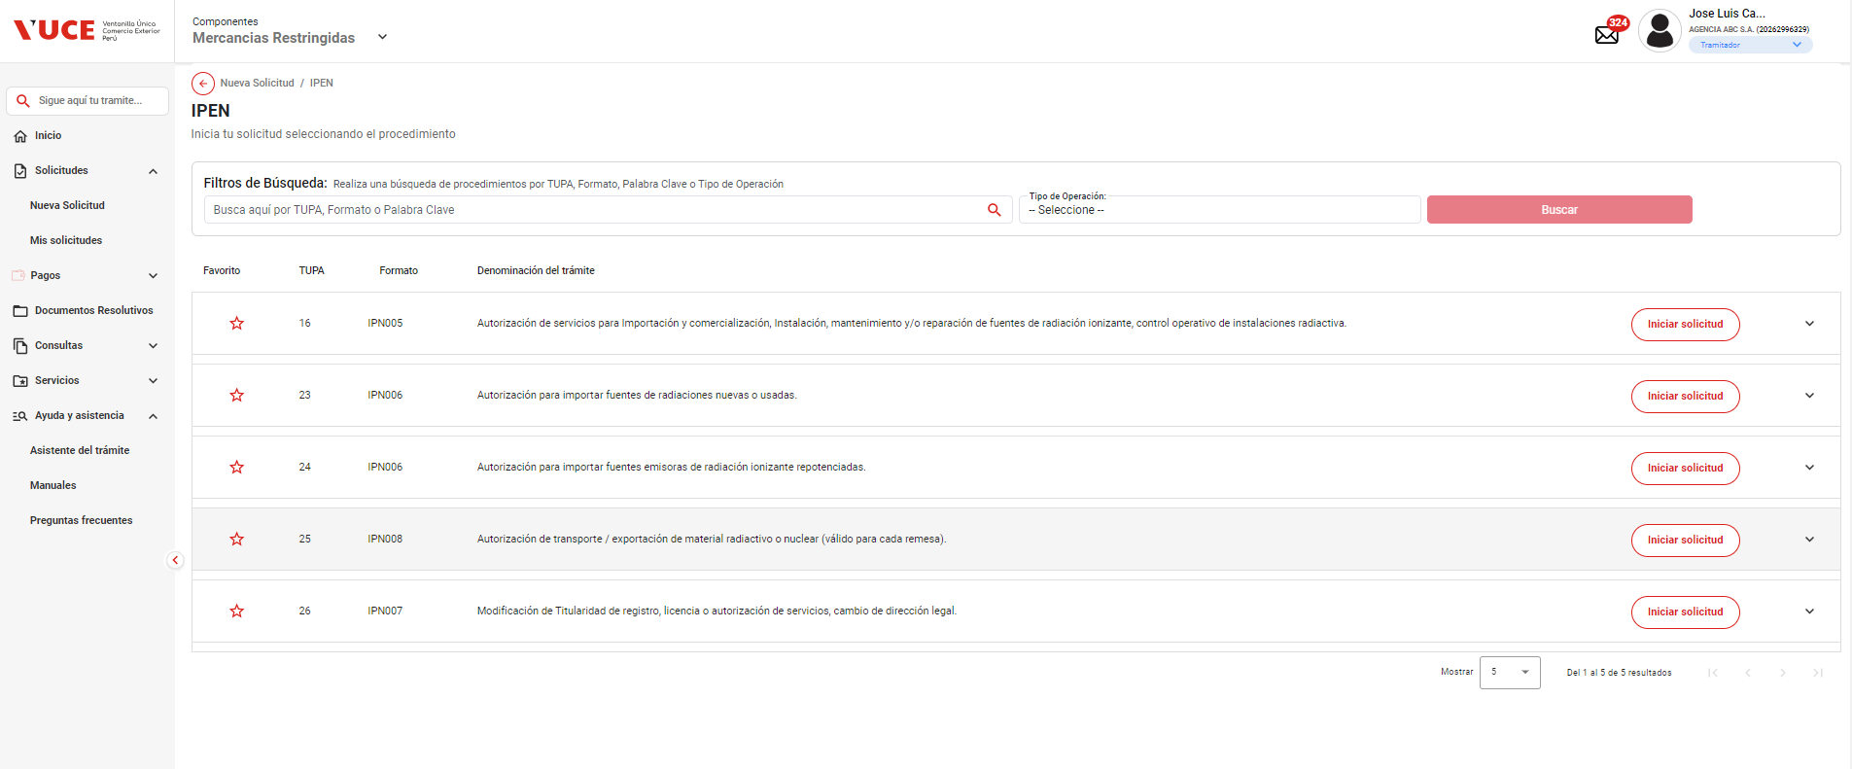

PASO 05: Dar click en Botón "iniciar Solicitud", ingresar toda la información Solicitada

Se verifica la información de cabecera de la solicitud con los correspondientes datos:
 | - Breadcrumbs: Corresponde a la ruta de donde se encuentra el Rol autorizado: Nueva Solicitud / IPEN /
 | - Regresar: Botón que permite regresar a la ventana anterior: Se evidencia que el botón está al costado del breadcrumbs
 | - Título: Es el título que tiene el formulario está estructurado de la siguiente manera:
 |  | [Tipo de trámite] = TUPA | [Nombre del procedimiento] = Autorización de servicios para importación y comerciaización, instalación, mantenimiento y/o reparación de fuentes de radiación ionizante, control operativo de instaciones radiactiva.
 |  | [# Tipo de trámite] = 16 | ([Código del formato]) = IPN005

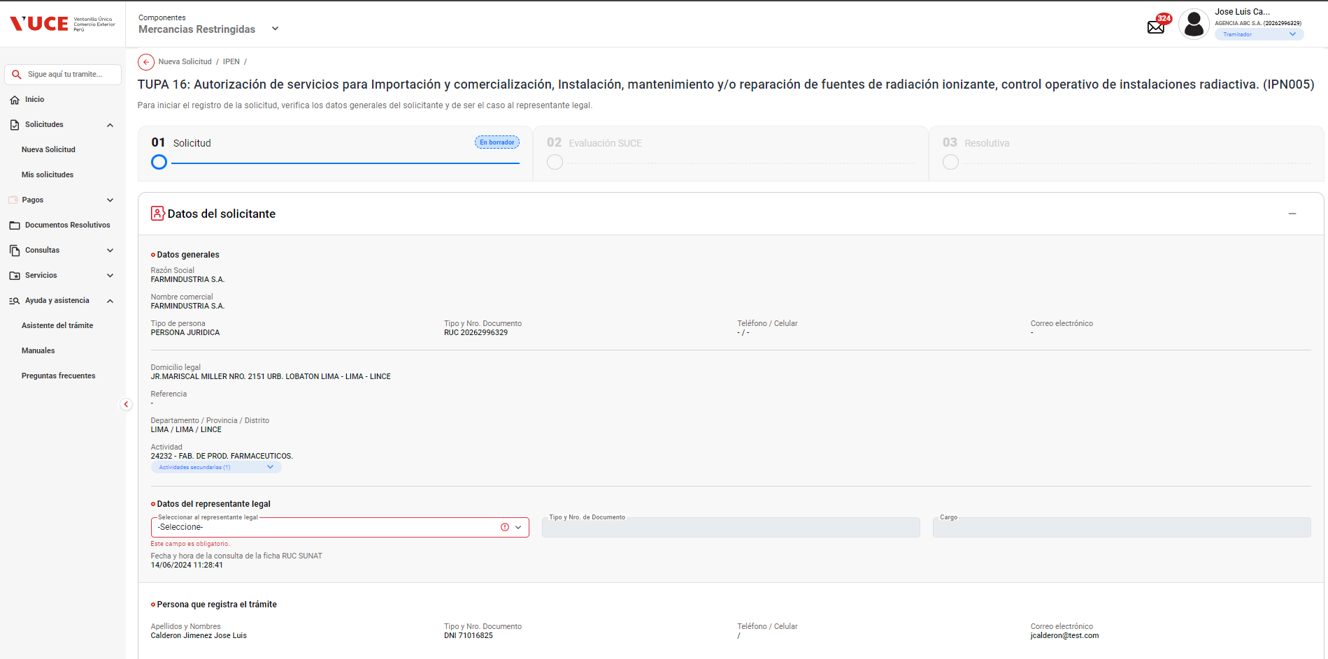

PASO 06: Se muestra la información de cabecera, se da click en botón "Continuar".

El sistema permite la selección del datos de representante legal, y seguidamente habilita el botón "Continuar" de forma automática, permitiendo el clickeado del objeto

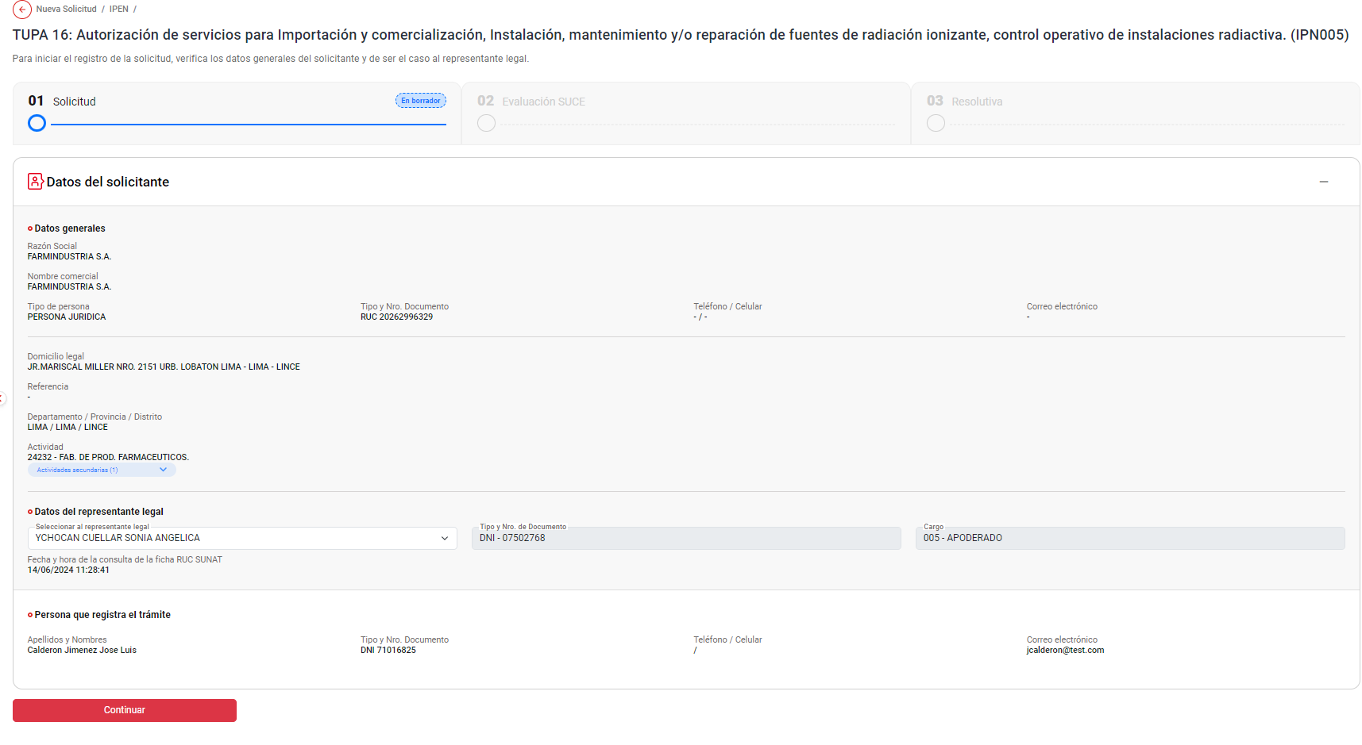

PASO 07: Se verifica que se ha generado el número único de solicitud al trámite

El sistema genera exitosamente el codigo de numero de solicitud: 2402000567
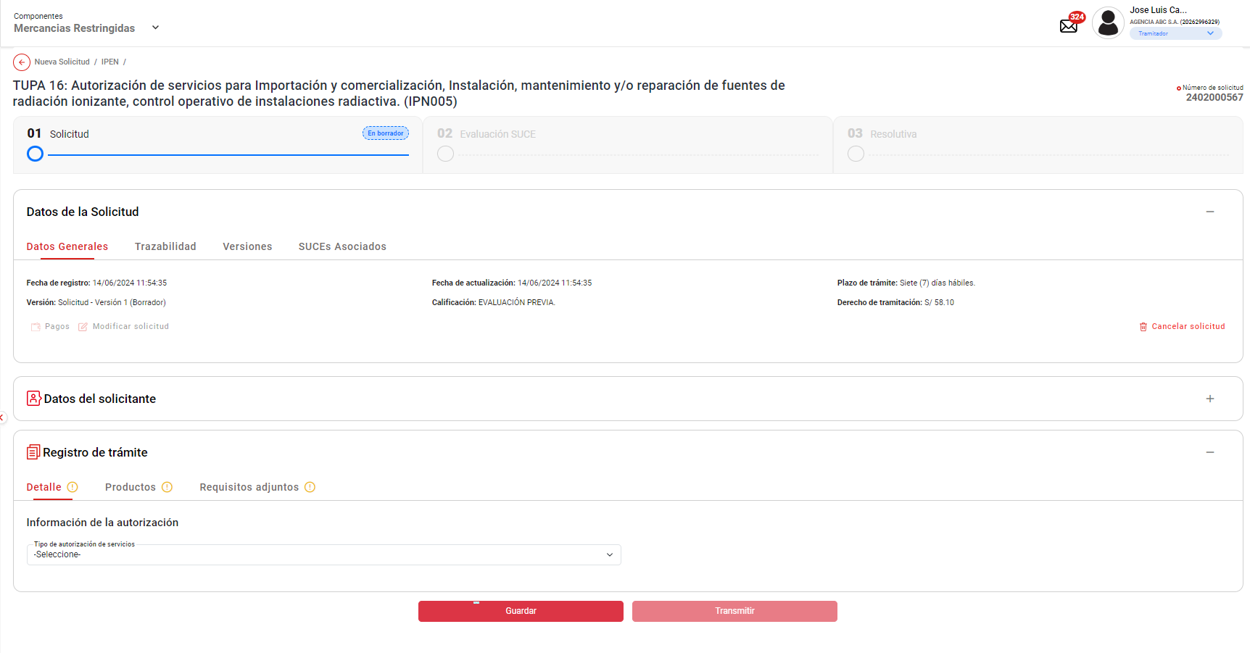

PASO 08: Se llenan los datos del formulario y se da en enviar la solicitud.

Se selecciona la opcion "Detalle", y se selecciona la información de la autorización - Tipo de autorización de servicios: "Importación y/o comercialización de fuentes de radiación ionizante", y seguidamente habilita el botón "Guardar" de forma automática, permitiendo el clickeado del objeto

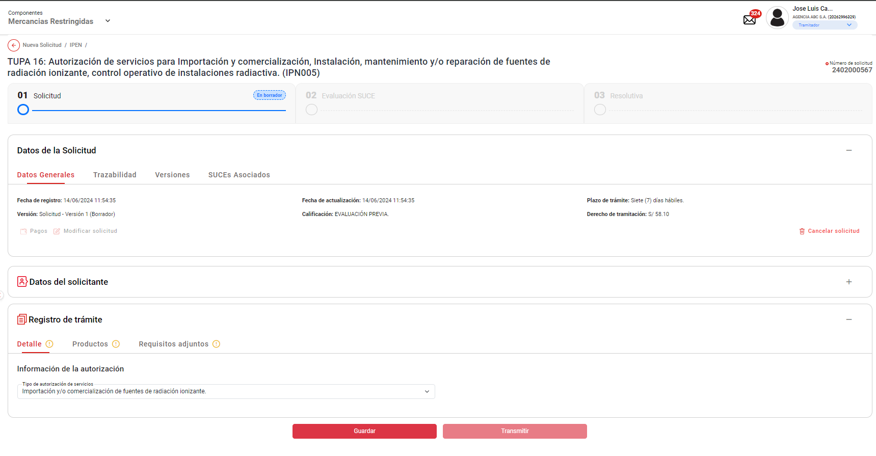

Se selecciona la opcion "Productos", y se agrega Productos : "Acelerador lineal / Tomografía computarizada", y seguidamente habilita el botón "Guardar" de forma automática, permitiendo el clickeado del objeto

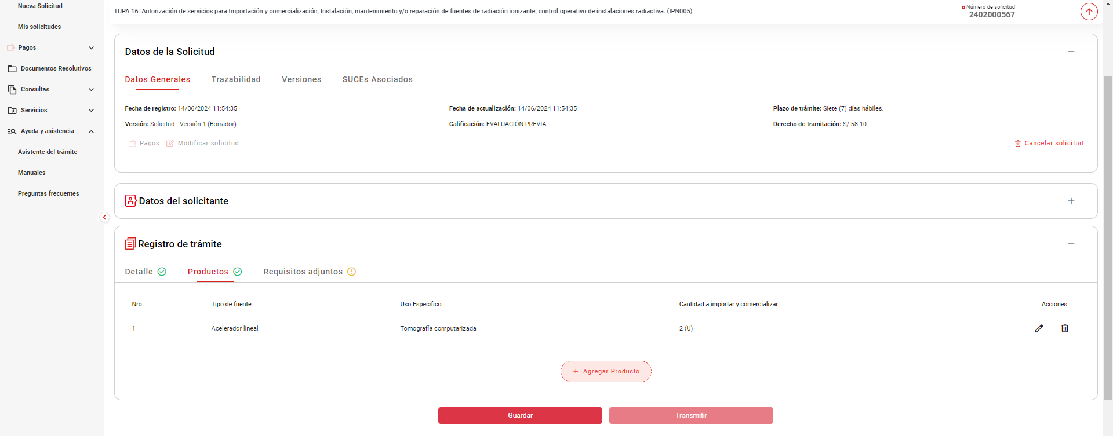

PASO 08: Validar el Autoguardado
Una vez guardado hecho el guardado parcial de la solicitud, se intenta reproducir la funcionalidad de "Autoguardado" esperando los 60 segundos indicado en el HU
Pasado los 60 minutos no se evidencia el icono de guardado automatico

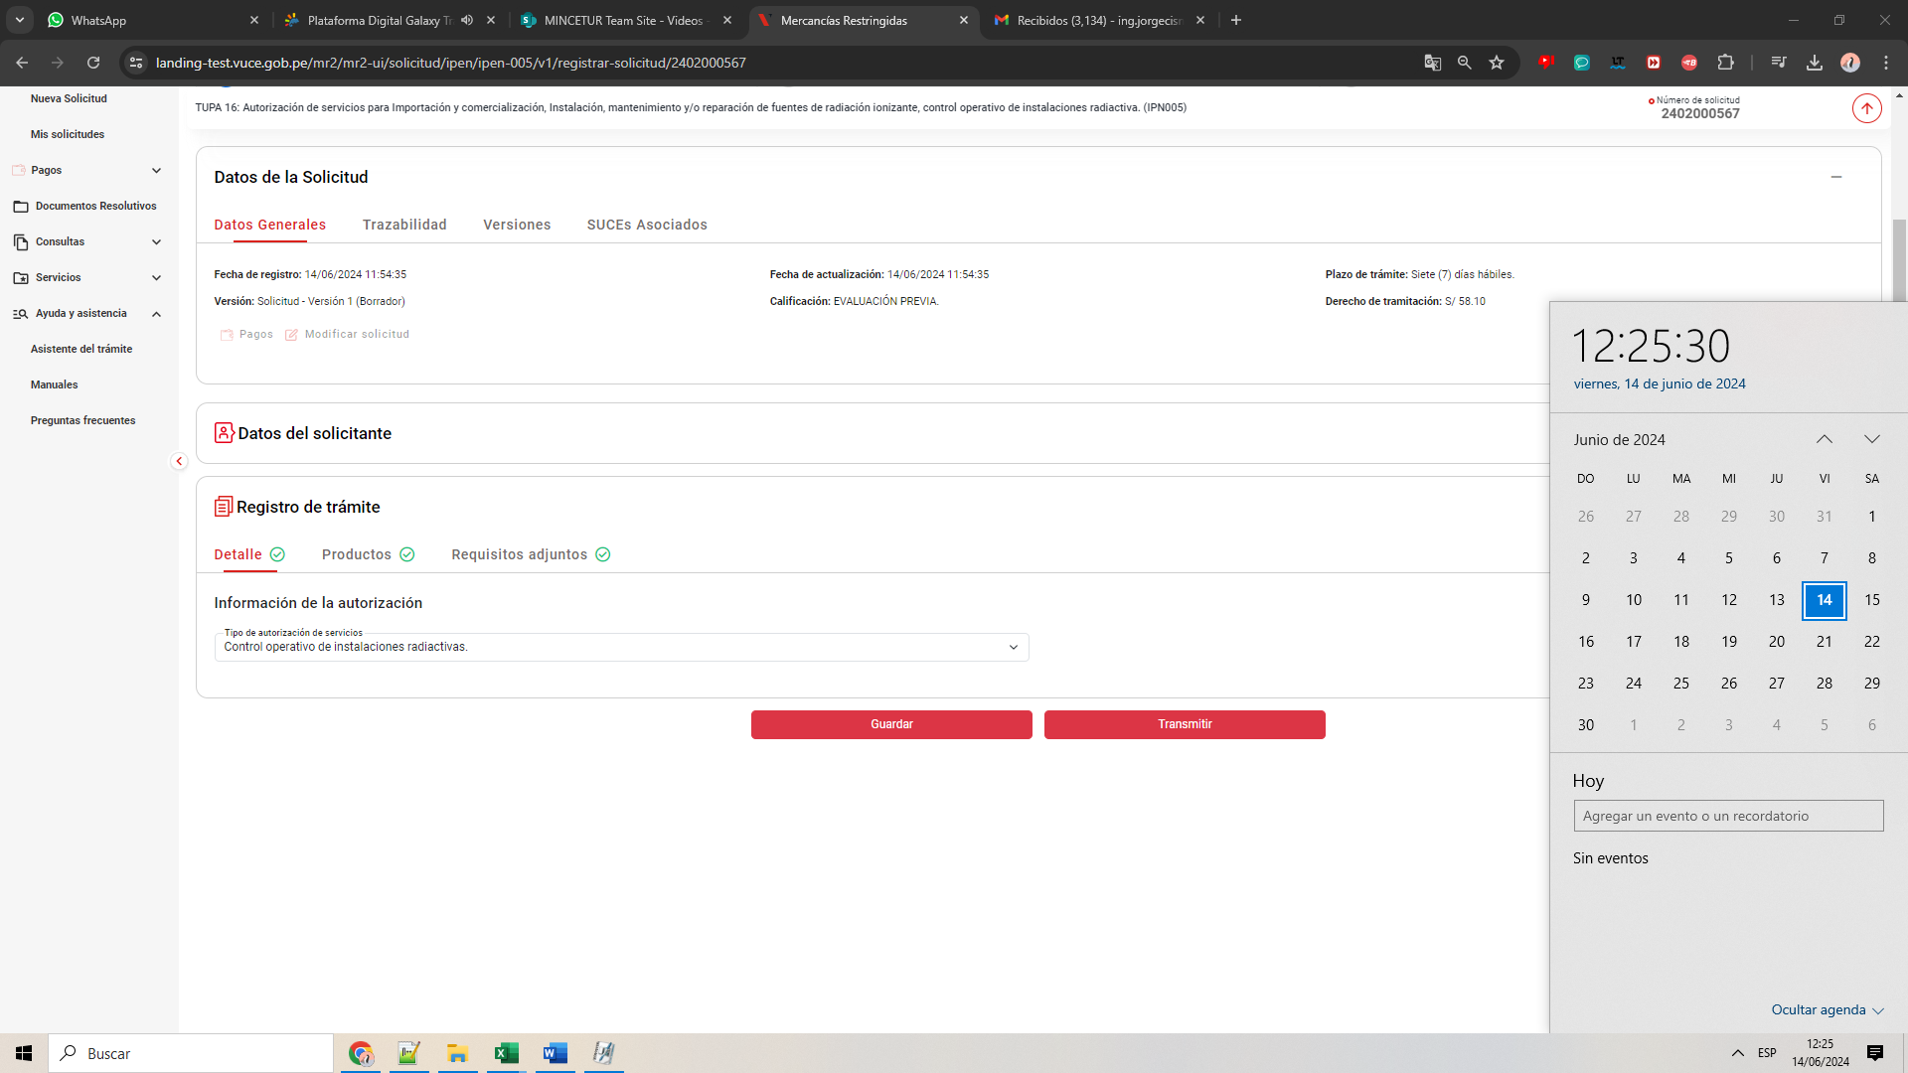


DE LA MISMA FORMA SUCEDE CUANDO SE TOMA UNA SOLICITUD YA CREACADA Y SE MODIFICA UN VALOR PARA QUE REALICÉ EL AUTOGUARADO (SIN ÉXITO)

